2024_04_data
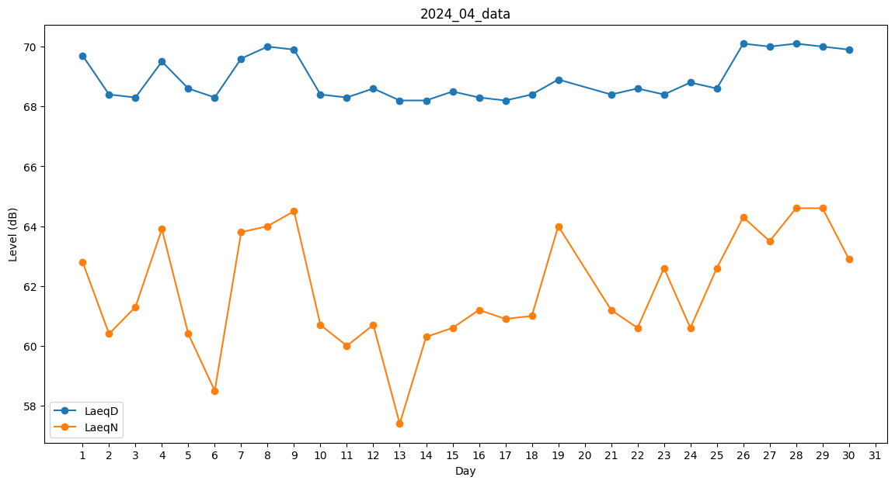
Day | LaeqD | LaeqN
1 | 69.7 | 62.8
2 | 68.4 | 60.4
3 | 68.3 | 61.3
4 | 69.5 | 63.9
5 | 68.6 | 60.4
6 | 68.3 | 58.5
7 | 69.6 | 63.8
8 | 70 | 64
9 | 69.9 | 64.5
10 | 68.4 | 60.7
11 | 68.3 | 60
12 | 68.6 | 60.7
13 | 68.2 | 57.4
14 | 68.2 | 60.3
15 | 68.5 | 60.6
16 | 68.3 | 61.2
17 | 68.2 | 60.9
18 | 68.4 | 61
19 | 68.9 | 64
20 | 68.2 | 0
21 | 68.4 | 61.2
22 | 68.6 | 60.6
23 | 68.4 | 62.6
24 | 68.8 | 60.6
25 | 68.6 | 62.6
26 | 70.1 | 64.3
27 | 70 | 63.5
28 | 70.1 | 64.6
29 | 70 | 64.6
30 | 69.9 | 62.9

